Hoja10
 |  |  | COLCHONES S.A.S
 |  |  | Colchones |  |  |  |  |  | Pototipo De colchon
id | Nombre | Prodcuto | Descripcion | Precio | Precio anterior | cantidad | Imagen
1 | Colchón Rollpack Mohnblatt Euro U Gris | colchon sencillo | Colchón resortado en presentación enrollada con pillow por una cara (1 cara útil) COLCHÓN: Presentación Enrollado COLCHÓN: Altura 22 CM (+/- 2 CM) COLCHÓN: Firmeza Intermedio (5 de 10) COLCHÓN: Soporte 4 de 5 COLCHÓN: Confort 3 de 5 COLCHÓN: Dual side No GARANTÍA: Colchón 5 años (estructura resortada). 1 año (otros componentes) | $ 987,000 | $ 2,598,000 | 12 | https://www.pullman.com.co/uploads/pullman/product_images/253/full/colchon-rollpocket-mohnblatt-euro-u-gris_cqv6R.jpg | 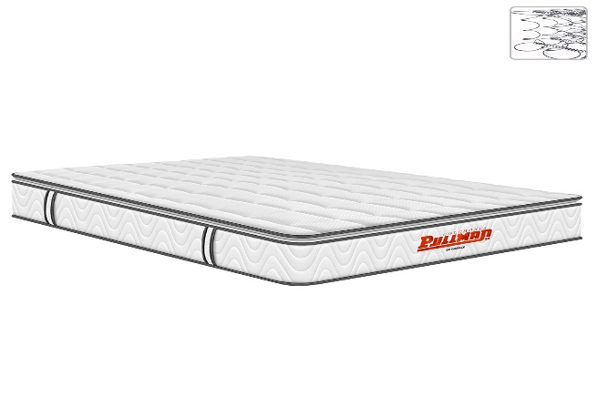
2 | Colchón Orthopack Mohnblatt Euro U Café | Colchon Sencillo | Colchón resortado en presentación enrollada con pillow por una cara (1 cara útil) COLCHÓN: Presentación Enrollado COLCHÓN: Altura 22 CM (+/- 2 CM) COLCHÓN: Firmeza Intermedio (5 de 10) COLCHÓN: Soporte 4 de 5 COLCHÓN: Confort 3 de 5 COLCHÓN: Dual side No GARANTÍA: Colchón 5 años (estructura resortada). 1 año (otros componentes) | $ 999,000 | $ 1,998,000 | 9 | https://www.pullman.com.co/uploads/pullman/product_images/1180/full/colchon-orthopack-mohnblatt-euro-u-cafe_YQMYQ.jpg
3 | Colchón Orthopack BT | colchon BT sencillo | Colchón resortado en presentación enrollada con pillow por ambas caras (2 caras útiles) COLCHÓN: Presentación Enrollado COLCHÓN: Altura 30 CM (+/- 2 CM) COLCHÓN: Firmeza Intermedio (5 de 10) COLCHÓN: Soporte 4 de 5 COLCHÓN: Confort 3 de 5 COLCHÓN: Dual side SI GARANTÍA: Colchón 5 años (estructura resortada). 1 año (otros componentes) | $ 999,000 | $ 1,998,000 | 5 | https://www.pullman.com.co/uploads/pullman/product_images/1297/full/colchon-orthopack-bt_lul4t.jpg
4 | Colchón Orthopack Mohnblatt Euro U Gris | colchon BT SemiDoble | Colchón resortado en presentación enrollada con pillow por ambas caras (2 caras útiles) COLCHÓN: Presentación Enrollado COLCHÓN: Altura 30 CM (+/- 2 CM) COLCHÓN: Firmeza Intermedio (5 de 10) COLCHÓN: Soporte 4 de 5 COLCHÓN: Confort 3 de 5 COLCHÓN: Dual side SI GARANTÍA: Colchón 5 años (estructura resortada). 1 año (otros componentes) | $ 999,000 | $ 1,998,000 | 11 | https://www.pullman.com.co/uploads/pullman/product_images/1178/full/colchon-orthopack-mohnblatt-euro-u-gris_2ubXU.jpg
5 | Colchón Rollpack Euro U Café | Colchon Euro Sencillo | Colchón resortado en presentación enrollada con pillow grueso por ambas caras (2 caras útiles) COLCHÓN: Presentación Enrollado COLCHÓN: Altura 34 CM (+/- 2 CM) COLCHÓN: Firmeza Intermedio (5,5 de 10) COLCHÓN: Soporte 4 de 5 COLCHÓN: Confort 3 de 5 COLCHÓN: Dual side SI GARANTÍA: Colchón 5 años (estructura resortada). 1 año (otros componentes) | $ 1,199,000 | $ 2,398,000 | 16 | https://www.pullman.com.co/uploads/pullman/product_images/679/full/colchon-rollpocket-euro-u-cafe_mPTVp.jpg
6 | Colchón Rollpack Euro U Café | Colchon Euro Sencillo | Colchón resortado en presentación enrollada con pillow grueso por ambas caras (2 caras útiles) COLCHÓN: Presentación Enrollado COLCHÓN: Altura 34 CM (+/- 2 CM) COLCHÓN: Firmeza Intermedio (5,5 de 10) COLCHÓN: Soporte 4 de 5 COLCHÓN: Confort 3 de 5 COLCHÓN: Dual side SI GARANTÍA: Colchón 5 años (estructura resortada). 1 año (otros componentes) | $ 1,199,000 | $ 2,398,000 | 16 | https://www.pullman.com.co/uploads/pullman/product_images/679/full/colchon-rollpocket-euro-u-cafe_mPTVp.jpg
6 | Colchón Superpullman Euro U | Colchon Euro Sencillo | Colchón resortado en presentación enrollada con pillow grueso por ambas caras (2 caras útiles) COLCHÓN: Presentación Enrollado COLCHÓN: Altura 34 CM (+/- 2 CM) COLCHÓN: Firmeza Intermedio (5,5 de 10) COLCHÓN: Soporte 4 de 5 COLCHÓN: Confort 3 de 5 COLCHÓN: Dual side SI GARANTÍA: Colchón 5 años (estructura resortada). 1 año (otros componentes) | $ 1,399,000 | $ 2,798,000 | 16 | https://www.pullman.com.co/uploads/pullman/product_images/14/full/colchon-superpullman-euro-u_nCgGS.jpg

Hoja6
 |  |  | COLCHONES S.A.S |  |  |  |  |  | Prototipo Del Combo
 |  |  | Combos Colchon + Base Cama
id | Nombre | Prodcuto | Descripcion | Precio | Precio anterior | cantidad | Imagen
1 | Combo Orthopack Mohnblatt BTU Café + Base Cama + Lencería | Combo sencillo | Colchón resortado en presentación enrollada con pillow por una cara (1 cara útil), base armable y almohada COLCHÓN: Presentación Enrollado COLCHÓN: Altura 22 CM (+/- 2 CM) COLCHÓN: Firmeza Intermedio (5 de 10) COLCHÓN: Soporte 4 de 5 COLCHÓN: Confort 3 de 5 COLCHÓN: Dual side No BASE: Tipo Tapizada (armable) BASE: Altura base 35 CM (+/- 2 CM) ALMOHADA: Tipo Fibras siliconadas GARANTÍA: Colchón 5 años (estructura resortada). 1 año (otros componentes) | $ 1,149,000 | $ 2,298,000 | 12 | https://www.pullman.com.co/uploads/pullman/product_images/1211/full/combo-orthopack-mohnblatt-btu-cafe-base-cama-lenceria_Br07b.jpg | 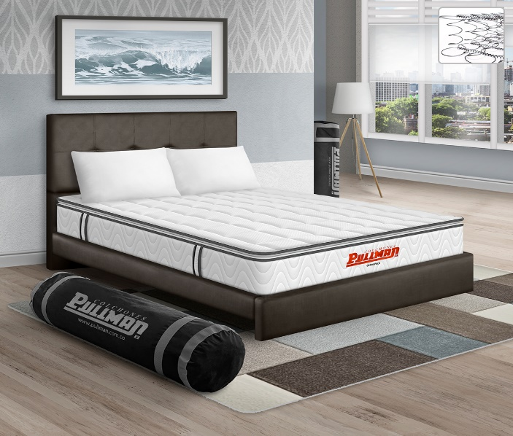
2 | Combo Orthopack Euro U + Base Cama + Lencería | Combo Sencillo | Colchón resortado en presentación enrollada con pillow por una cara (1 cara útil), cama armable y almohada COLCHÓN: Presentación Enrollado COLCHÓN: Altura 22 CM (+/- 2 CM) COLCHÓN: Firmeza Intermedio (5 de 10) COLCHÓN: Soporte 4 de 5 COLCHÓN: Confort 3 de 5 COLCHÓN: Dual side No CAMA: Tipo Tapizada (armable) CAMA: Altura cabecero 112 CM (+/- 2 CM) CAMA: Altura base 35 CM (+/- 2 CM) ALMOHADA: Tipo Kardaflex (fibras siliconadas) GARANTÍA: Colchón 5 años (estructura resortada). 1 año (otros componentes) GARANTÍA: Cama 1 año (estructura de madera) | $ 1,103,000 | $ 2,298,000 | 9 | https://www.pullman.com.co/uploads/pullman/product_images/1201/full/combo-orthopack-btu-cama-tapizada-lenceria_OPX1m.jpg
3 | Combo Orthopack Mohnblatt BTU Gris + Base Cama + Lencería | Combo Doble | Colchón resortado en presentación enrollada con pillow por una cara (1 cara útil), cama armable y almohada COLCHÓN: Presentación Enrollado COLCHÓN: Altura 22 CM (+/- 2 CM) COLCHÓN: Firmeza Intermedio (5 de 10) COLCHÓN: Soporte 4 de 5 COLCHÓN: Confort 3 de 5 COLCHÓN: Dual side No CAMA: Tipo Tapizada (armable) CAMA: Altura cabecero 112 CM (+/- 2 CM) CAMA: Altura base 35 CM (+/- 2 CM) ALMOHADA: Tipo Kardaflex (fibras siliconadas) GARANTÍA: Colchón 5 años (estructura resortada). 1 año (otros componentes) GARANTÍA: Cama 1 año (estructura de madera) | $ 1,149,000 | $ 2,298,000 | 8 | https://www.pullman.com.co/uploads/pullman/product_images/1209/full/combo-orthopack-mohnblatt-btu-gris-base-cama-lenceria_AshVw.jpg
4 | Combo Orthopack Mohnblatt Euro U Gris + Base Cama + Lencería | Combo sencillo | Colchón resortado en presentación enrollada con pillow por una cara (1 cara útil), cama armable y almohada COLCHÓN: Presentación Enrollado COLCHÓN: Altura 22 CM (+/- 2 CM) COLCHÓN: Firmeza Intermedio (5 de 10) COLCHÓN: Soporte 4 de 5 COLCHÓN: Confort 3 de 5 COLCHÓN: Dual side No CAMA: Tipo Tapizada (armable) CAMA: Altura cabecero 112 CM (+/- 2 CM) CAMA: Altura base 35 CM (+/- 2 CM) ALMOHADA: Tipo Kardaflex (fibras siliconadas) GARANTÍA: Colchón 5 años (estructura resortada). 1 año (otros componentes) GARANTÍA: Cama 1 año (estructura de madera) | $ 1,249,000 | $ 2,498,000 | 6 | https://www.pullman.com.co/uploads/pullman/product_images/1201/full/combo-orthopack-btu-cama-tapizada-lenceria_OPX1m.jpg
5 | Combo Orthopack Mohnblatt Euro U Café + Base Cama + Lencería | combo sencillo | Colchón resortado en presentación enrollada con pillow por una cara (1 cara útil), cama armable y almohada COLCHÓN: Presentación Enrollado COLCHÓN: Altura 22 CM (+/- 2 CM) COLCHÓN: Firmeza Intermedio (5 de 10) COLCHÓN: Soporte 4 de 5 COLCHÓN: Confort 3 de 5 COLCHÓN: Dual side No CAMA: Tipo Tapizada (armable) CAMA: Altura cabecero 112 CM (+/- 2 CM) CAMA: Altura base 35 CM (+/- 2 CM) ALMOHADA: Tipo Kardaflex (fibras siliconadas) GARANTÍA: Colchón 5 años (estructura resortada). 1 año (otros componentes) GARANTÍA: Cama 1 año (estructura de madera) | $ 1,249,000 | $ 2,498,000 | 13 | https://www.pullman.com.co/uploads/pullman/product_images/1201/full/combo-orthopack-btu-cama-tapizada-lenceria_OPX1m.jpg
6 | Combo Orthopack BTU + Base Cama + Lencería | combo sencillo | Colchón resortado en presentación enrollada con pillow por una cara (1 cara útil), cama armable y almohada COLCHÓN: Presentación Enrollado COLCHÓN: Altura 22 CM (+/- 2 CM) COLCHÓN: Firmeza Intermedio (5 de 10) COLCHÓN: Soporte 4 de 5 COLCHÓN: Confort 3 de 5 COLCHÓN: Dual side No CAMA: Tipo Tapizada (armable) CAMA: Altura cabecero 112 CM (+/- 2 CM) CAMA: Altura base 35 CM (+/- 2 CM) ALMOHADA: Tipo Kardaflex (fibras siliconadas) GARANTÍA: Colchón 5 años (estructura resortada). 1 año (otros componentes) GARANTÍA: Cama 1 año (estructura de madera) | $ 1,007,000 | $ 2,098,000 | 13 | https://www.pullman.com.co/uploads/pullman/product_images/1200/medium/combo-orthopack-btu-base-cama-lenceria_JfGmS.jpg

